検証
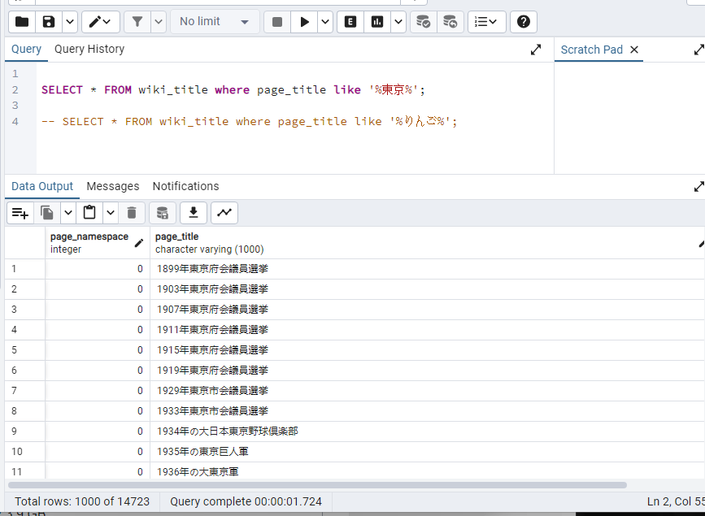
SELECT * FROM "wiki-title" where page_title like '%東京%';
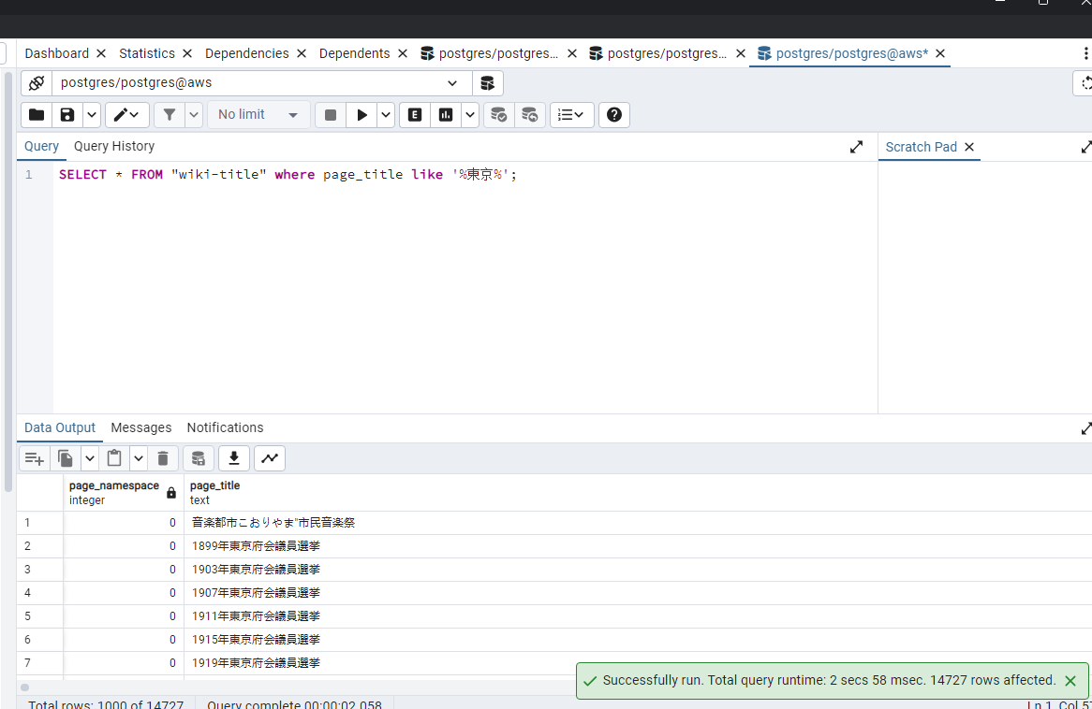

下記のコマンドで、インデクスを作成する
create index sample_index1 on wiki_title using gin (page_title gin_bigm_ops);

もう一回検索すると、下記の結果になる

追記
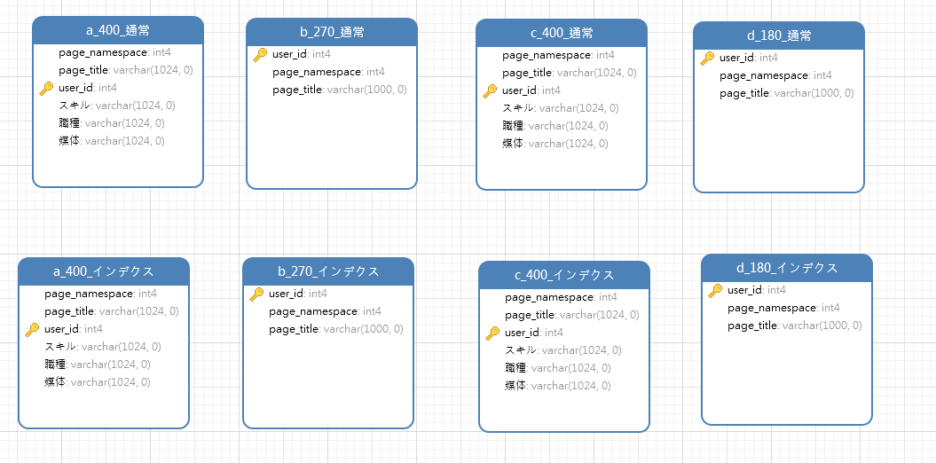

A
 | create index a_400_インデクス_index on a_400_インデクス using gin(
 | page_title gin_bigm_ops,
 | スキル gin_bigm_ops,
 | 職種 gin_bigm_ops,
 | 媒体 gin_bigm_ops
 | );

 | 12分ぐらい時間かかりました
a

b

c

SQL．結合検索
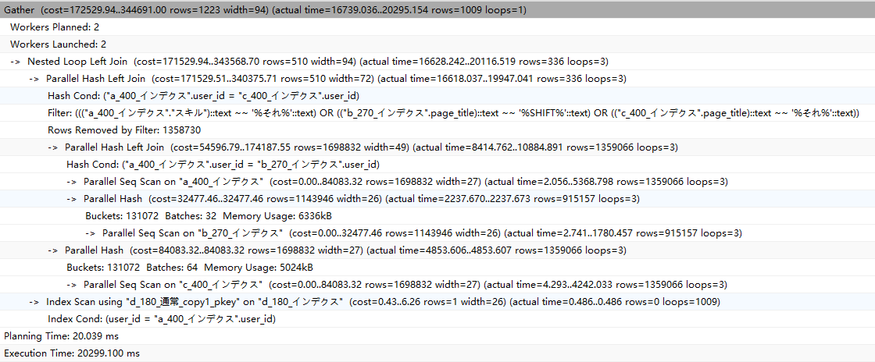
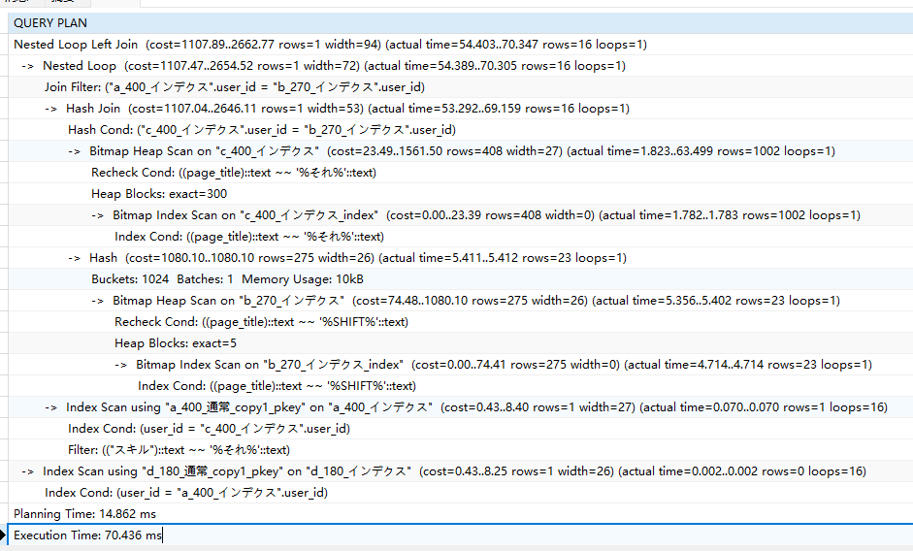
 | 4つテーブル結合OR検索 |  |  | 4つテーブル結合AND検索

 | explain analyze SELECT |  |  |  | explain analyze SELECT
 |  | a_400_通常.user_id, |  |  | a_400_通常.user_id,
 |  | a_400_通常."スキル" AS "a内容", |  |  | a_400_通常."スキル" AS "a内容",
 |  | b_270_通常.page_title AS "b内容", |  |  | b_270_通常.page_title AS "b内容",
 |  | c_400_通常.page_title AS "c内容", |  |  | c_400_通常.page_title AS "c内容",
 |  | d_180_通常.page_title AS "d内容" |  |  | d_180_通常.page_title AS "d内容"
 | FROM |  |  | FROM
 |  | a_400_通常 |  |  | a_400_通常
 |  | LEFT JOIN |  |  | LEFT JOIN
 |  | b_270_通常 |  |  | b_270_通常
 |  | ON |  |  | ON
 |  |  | a_400_通常.user_id = "b_270_通常".user_id |  |  | a_400_通常.user_id = "b_270_通常".user_id
 |  | LEFT JOIN |  |  | LEFT JOIN
 |  | c_400_通常 |  |  | c_400_通常
 |  | ON |  |  | ON
 |  |  | a_400_通常.user_id = "c_400_通常".user_id |  |  | a_400_通常.user_id = "c_400_通常".user_id
 |  | LEFT JOIN |  |  | LEFT JOIN
通常版 |  | d_180_通常 |  |  | d_180_通常
 |  | ON |  |  | ON
 |  |  | a_400_通常.user_id = "d_180_通常".user_id |  |  | a_400_通常.user_id = "d_180_通常".user_id
 | WHERE |  |  | WHERE
 |  | a_400_通常."スキル" LIKE '%それ%' or |  |  | a_400_通常."スキル" LIKE '%それ%' and
 |  | b_270_通常.page_title LIKE '%SHIFT%' or |  |  | b_270_通常.page_title LIKE '%SHIFT%' and
 |  | c_400_通常.page_title LIKE '%それ%' |  |  | c_400_通常.page_title LIKE '%それ%'

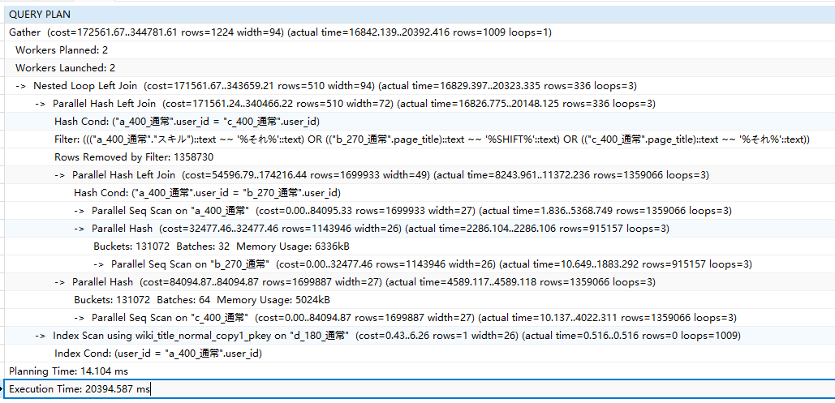
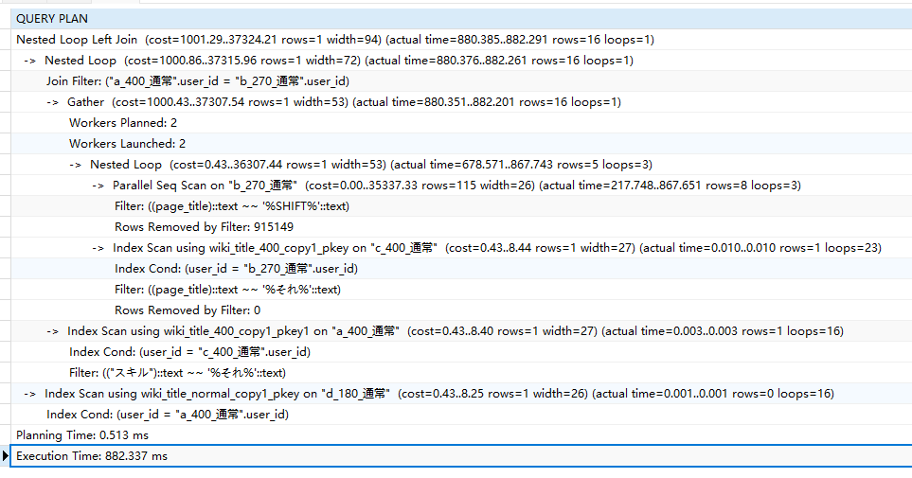

 |  |  |  | explain analyze SELECT
 | explain analyze SELECT |  |  |  | a_400_インデクス.user_id,
 |  | a_400_インデクス.user_id, |  |  | a_400_インデクス."スキル" AS "a内容",
 |  | a_400_インデクス."スキル" AS "a内容", |  |  | b_270_インデクス.page_title AS "b内容",
 |  | b_270_インデクス.page_title AS "b内容", |  |  | c_400_インデクス.page_title AS "c内容",
 |  | c_400_インデクス.page_title AS "c内容", |  |  | d_180_インデクス.page_title AS "d内容"
 |  | d_180_インデクス.page_title AS "d内容" |  | FROM
 | FROM |  |  |  | a_400_インデクス
 |  | a_400_インデクス |  |  | LEFT JOIN
 |  | LEFT JOIN |  |  | b_270_インデクス
 |  | b_270_インデクス |  |  | ON
 |  | ON |  |  |  | a_400_インデクス.user_id = "b_270_インデクス".user_id
 |  |  | a_400_インデクス.user_id = "b_270_インデクス".user_id |  | LEFT JOIN
 |  | LEFT JOIN |  |  | c_400_インデクス
 |  | c_400_インデクス |  |  | ON
 |  | ON |  |  |  | a_400_インデクス.user_id = "c_400_インデクス".user_id
 |  |  | a_400_インデクス.user_id = "c_400_インデクス".user_id |  | LEFT JOIN
インデクス版 |  | LEFT JOIN |  |  | d_180_インデクス
 |  | d_180_インデクス |  |  | ON
 |  | ON |  |  |  | a_400_インデクス.user_id = "d_180_インデクス".user_id
 |  |  | a_400_インデクス.user_id = "d_180_インデクス".user_id | WHERE
 | WHERE |  |  |  | a_400_インデクス."スキル" LIKE '%それ%' and
 |  | a_400_インデクス."スキル" LIKE '%それ%' or |  |  | b_270_インデクス.page_title LIKE '%SHIFT%' and
 |  | b_270_インデクス.page_title LIKE '%SHIFT%' or |  |  | c_400_インデクス.page_title LIKE '%それ%'
 |  | c_400_インデクス.page_title LIKE '%それ%'

